SIMPLES NACIONAL
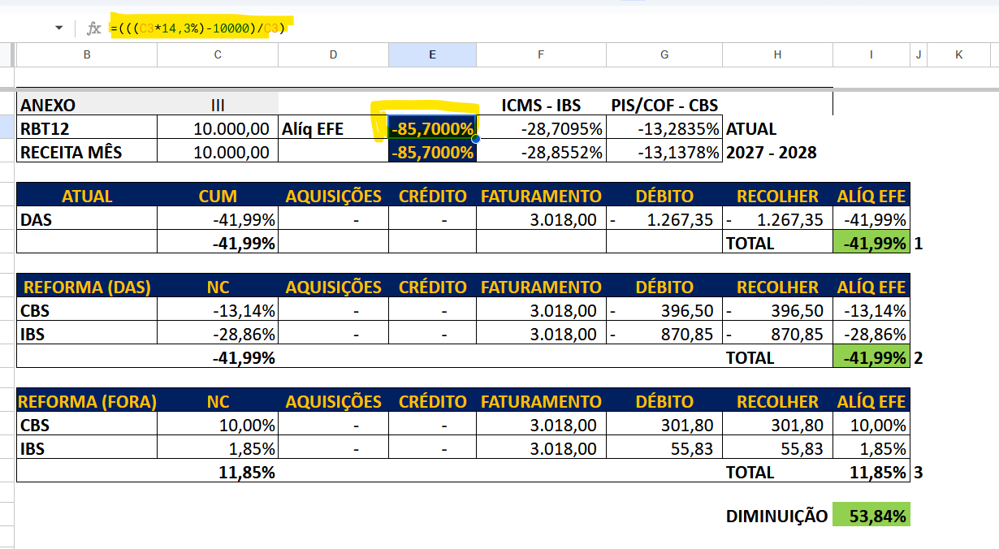
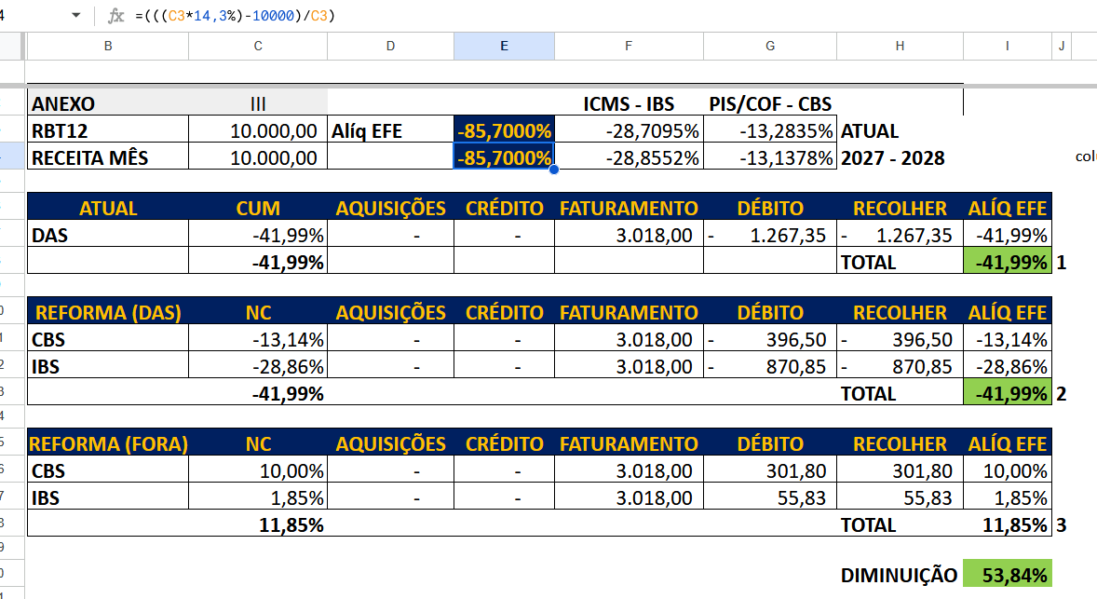
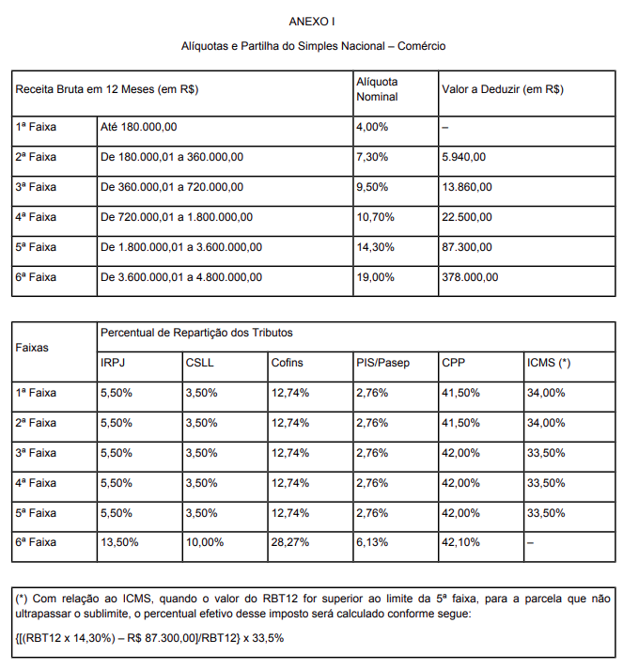
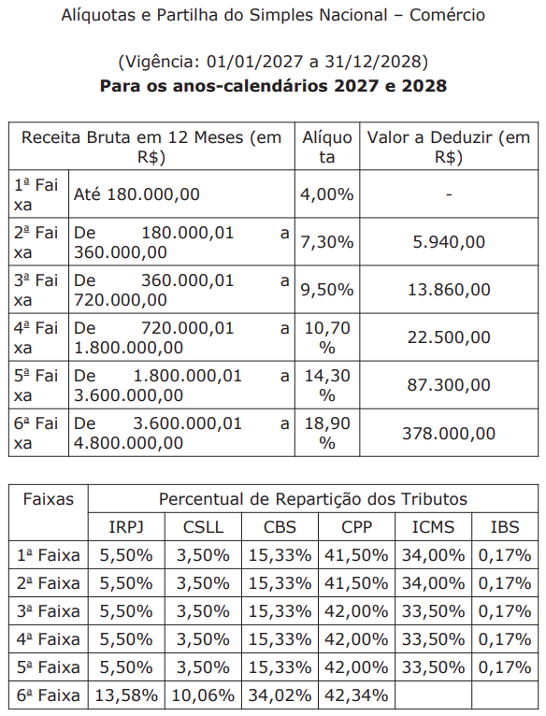
ANEXO | III |  |  | ICMS - IBS 33,5% | PIS/COF - CBS 15,5% |  |  |  | TABELA ATUAL
RBT12 | 10,000.00 | Alíq EFE | -85.7000% | -28.7095% | -13.2835% | ATUAL
RECEITA MÊS | 10,000.00 |  | -85.7000% | -28.8552% | -13.1378% | 2027 - 2028

ATUAL | CUM | AQUISIÇÕES | CRÉDITO | FATURAMENTO | DÉBITO | RECOLHER | ALÍQ EFE
DAS | -41.99% | - | - | 3,018.00 | -1,267.35 | -1,267.35 | -41.99%
 | -41.99% |  |  |  |  | TOTAL | -41.99% | 1

REFORMA (DAS) | NC | AQUISIÇÕES | CRÉDITO | FATURAMENTO | DÉBITO | RECOLHER | ALÍQ EFE
CBS | -13.14% | - | - | 3,018.00 | -396.50 | -396.50 | -13.14%
IBS | -28.86% | - | - | 3,018.00 | -870.85 | -870.85 | -28.86%
 | -41.99% |  |  |  |  | TOTAL | -41.99% | 2

REFORMA (FORA) | NC | AQUISIÇÕES | CRÉDITO | FATURAMENTO | DÉBITO | RECOLHER | ALÍQ EFE
CBS | 10.00% | - | - | 3,018.00 | 301.80 | 301.80 | 10.00%
IBS | 1.85% | - | - | 3,018.00 | 55.83 | 55.83 | 1.85%
 | 11.85% |  |  |  |  | TOTAL | 11.85% | 3

 |  |  |  |  |  | DIMINUIÇÃO | 53.84%

